상품제안서
스테인레스 텀블러 아쿠아리나 리싸이클 600ML (ESG 재활용 스텐 제작) | 상품코드: S12123

 |  |  |  |  |  |  | 02-713-8555 | www.synergygift.co.kr
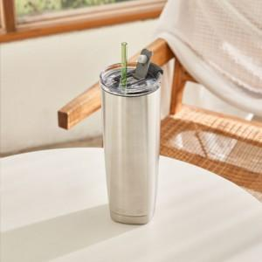 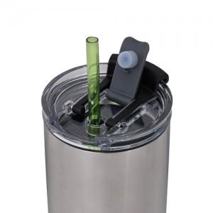 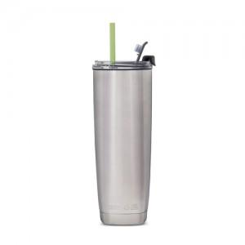

【상세/제작정보】

【인쇄/포장옵션】 | 레이저 / 포장지포장

【공급단가】 | 수량 | 100~ | 300~ | 500~ | 1,000~ | 3,000~
*VAT별도 | 단가 | 24,540원 | 23,630원 | 22,720원 | 21,810원 | 21,270원

【상품 URL】 | https://www.synergygift.co.kr:443/src/goods_detail.php?gdno=7539

